Лист1
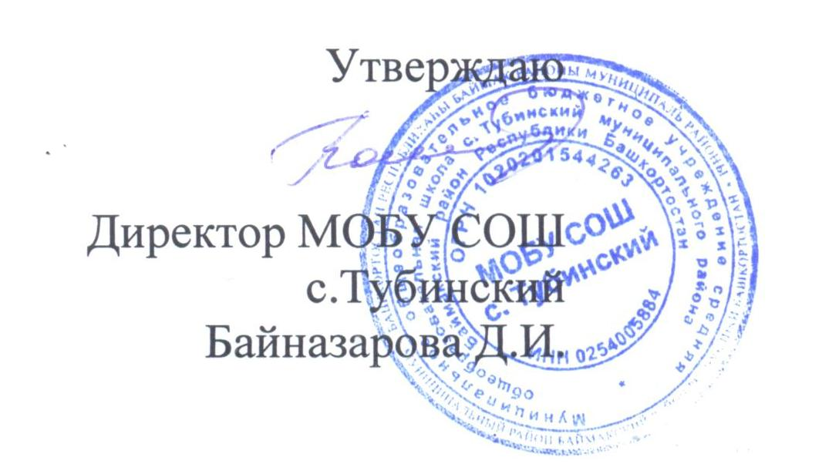
Муниципальное общеобразовательное бюджетное учреждение средняя общеобразовательная школа с. Тубинский муниципального района
Баймакский район Республики Башкортостан

Примерное 2-х недельное меню для детей с 7 до 11 лет
Весенне-летний период

